Comparacion ejemplo
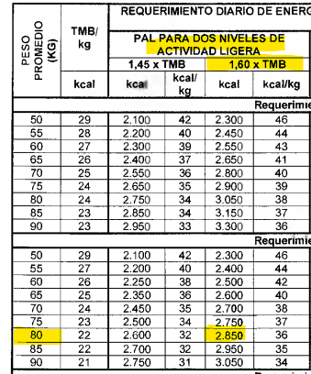
Hombre
Unidades | años | peso | estatura | actividad
Año/Kg/M | 30 | 80 | 1.75 | baja
Año/Kg/CM | 30 | 80 | 175 | baja

IOM | PA low active: 1,11
EER = 662 – (9.53 × edad [años]) + PA × (15.91 × peso [kg] + 539.6 × talla [m])
NASEM | Se uso con PAL Baja activdad
EER = 581,47 – (10,83 × edad) + (8,30 × altura) + (14,94 × peso)
RIEN | *SE USO TMB 1,60 EN ACTIVIDAD LIGERA

COMPARACION
IOM | NASEM | RIEN
2837.081 | 2885.595 | 2850

